关系图
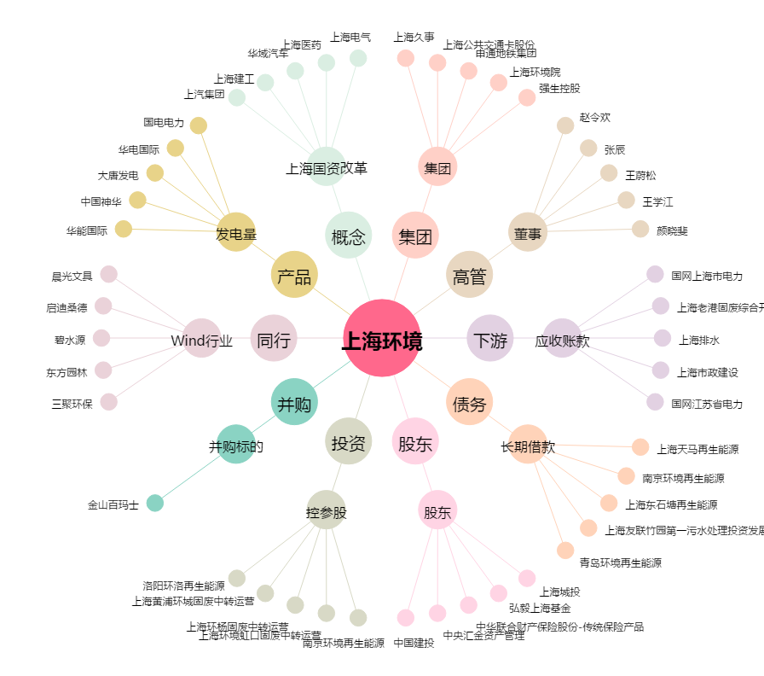
上海环境[601200.SH] - 关系概览图

